상품제안서
다미안 라지캔들워머 선물세트 | 상품코드: S37066

 |  |  |  |  |  |  | 02-713-8555 | www.synergygift.co.kr
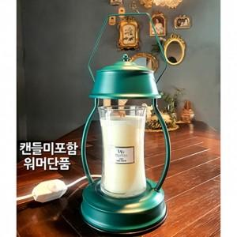

【상세/제작정보】 | 색상선택 - 핫핑크, 다크씨그린, 블랙, 다크그레이, 화이트

【인쇄/포장옵션】 | 스티커 / 포장불가능

【공급단가】 | 수량 | 30~ | 100~ | 500~ | 1,000~ | 2,000~
*VAT별도 | 단가 | 21,600원 | 19,500원 | 16,880원 | 15,600원 | 15,210원

【상품 URL】 | https://www.synergygift.co.kr:443/src/goods_detail.php?gdno=37066

